試算シート
こちらを参考に入力してください。
水道料金改定額試算シート

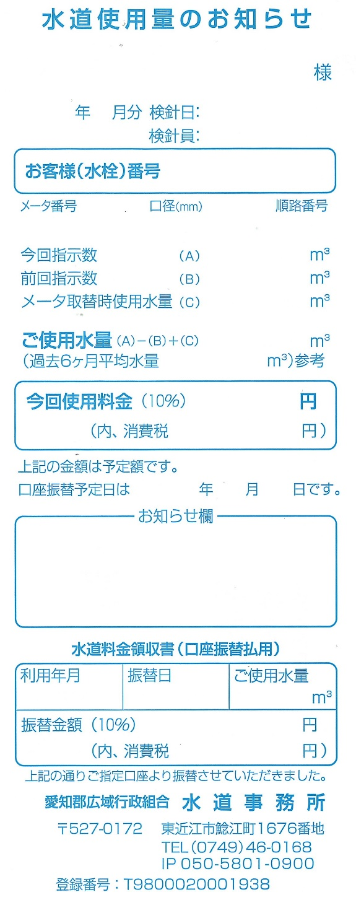
愛知 太郎
2023 11
2023年11月15日
①
 | 口径 |  | ① |  | ※プルダウンリストより
 |  |  |  |  | 選択してください。

①
99999
123456 13 999
 | 使用水量 |  | ② |  | ※水量を直接
 |  |  |  |  | 入力してください。
100
60
0
②
40
38
4,950
450
2023 12 26
 |  | 水道使用料金 (基本+超過料金) |  | 請求金額 （税込み） |  | インボイス制度に伴う 表示金額
 |  |  |  |  |  | 消費税額 | 税抜料金
現行 |  | 0円 |  | 0円 |  | 0円 | 0円
令和５年５月検針分より（６月徴収分）

２回目改定後 |  | 0円 |  | 0円 |  | 0円 | 0円
令和６年５月検針分より（６月徴収分）
2023年9月
10月26日
4,720
429

